상품제안서
판다 - 간지형 점착메모잇 (주문제작형) | 상품코드: S05325

 |  |  |  |  |  |  | 02-713-8555 | www.synergygift.co.kr
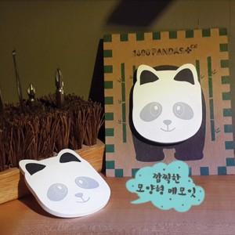

【상세/제작정보】 | 귀여움으로 인기 급상승 중인 메모잇

【인쇄/포장옵션】 | 풀칼라 / OPP(비닐)

【공급단가】 | 수량 | 1,000~ | 2,000~ | 3,000~ | 5,000~ | 10,000~
*VAT별도 | 20매 | 670원 | 600원 | 520원 | 430원 | 310원
 | 30매 | 740원 | 670원 | 580원 | 500원 | 370원
 | 50매 | 870원 | 810원 | 710원 | 620원 | 490원

【상품 URL】 | https://www.synergygift.co.kr:443/src/goods_detail.php?gdno=5655

